Hoja1
Balanced Scorecard |  | Cascada de metas |  |  | Mapa estratégico
Dimensiones | Metas corporativas | Obtener beneficios | Optimizar riesgos | Optimizar recursos | Dimensiones | Metas corporativas
Financiera | Aumentar la cartera de clientes en un 5% para el 4to cuartil de 2024. | P |  |  | 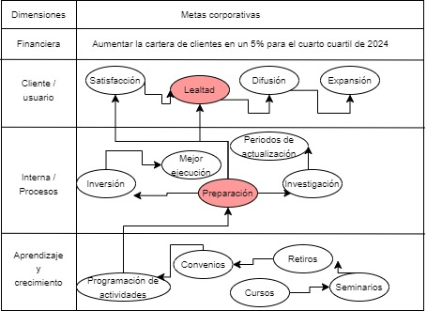
Cliente / usuario | Brindar soporte y atención a usuarios prioritaria y de total disponibilidad. (24/7) | S |  | P
Interna / Procesos | Asegurar la actualización constante de las certificaciones de los procesos de la organización. | S | P | S
Aprendizaje y crecimiento | Certficar a todo el personal en habilidades blandas de manera semestral. | S | S | P

